ejercicio 1
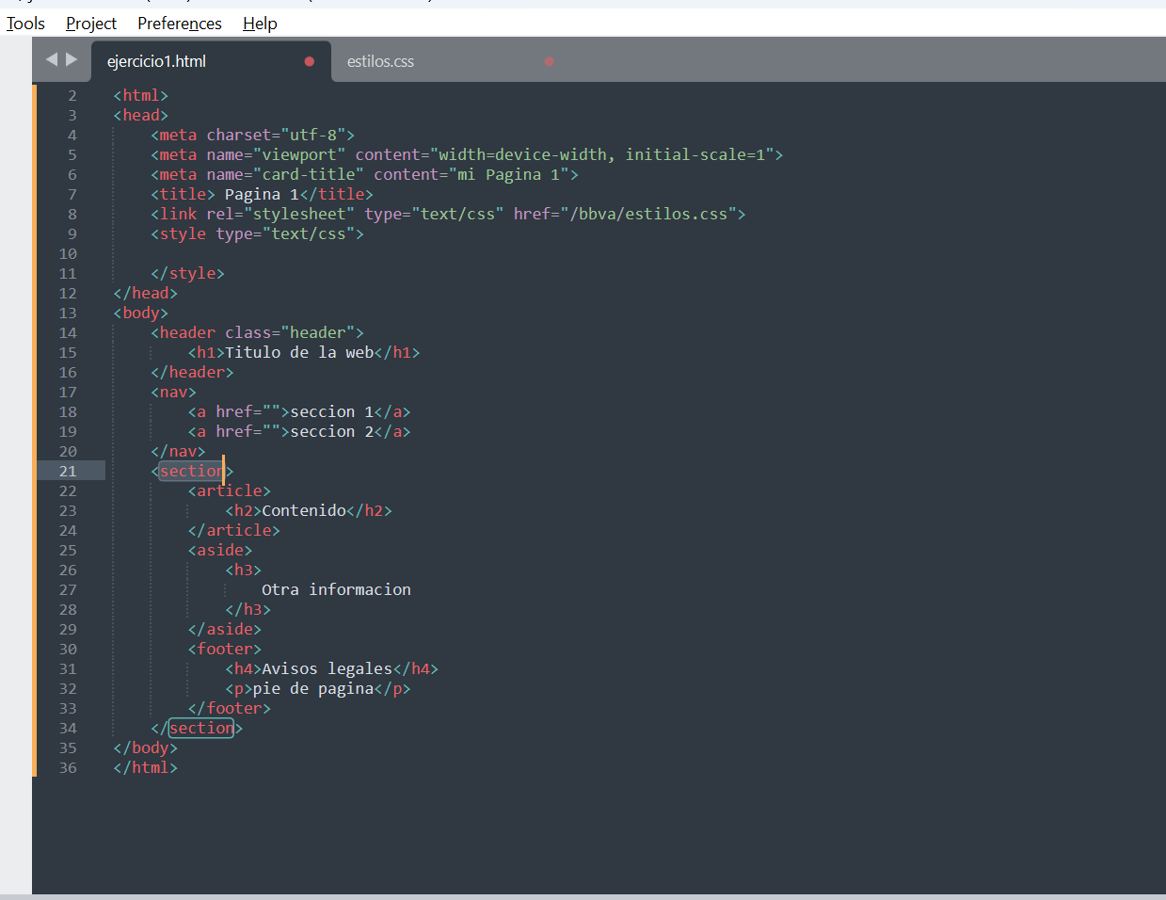
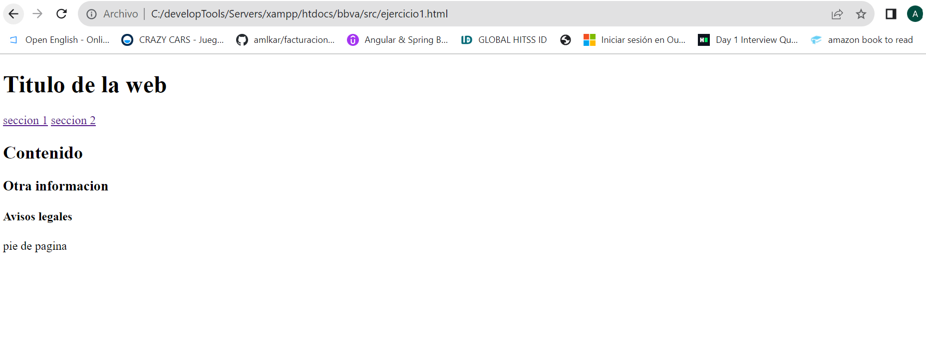
https://github.com/amlkar/bbvaProcess/blob/main/html/ejercicio1.html

ejercicio 2
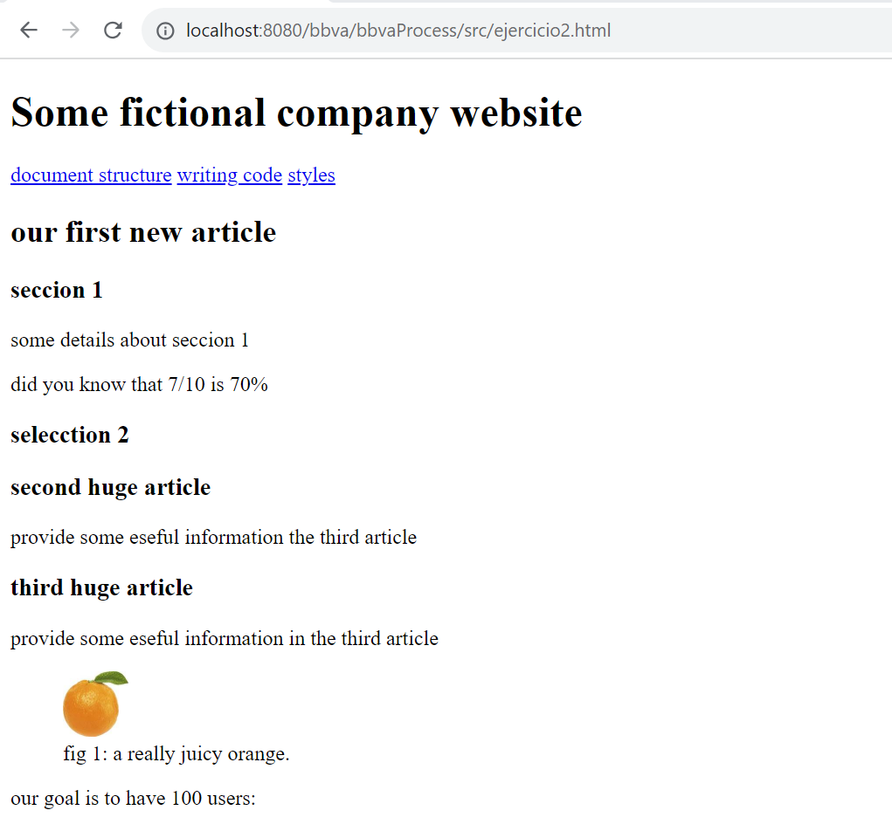
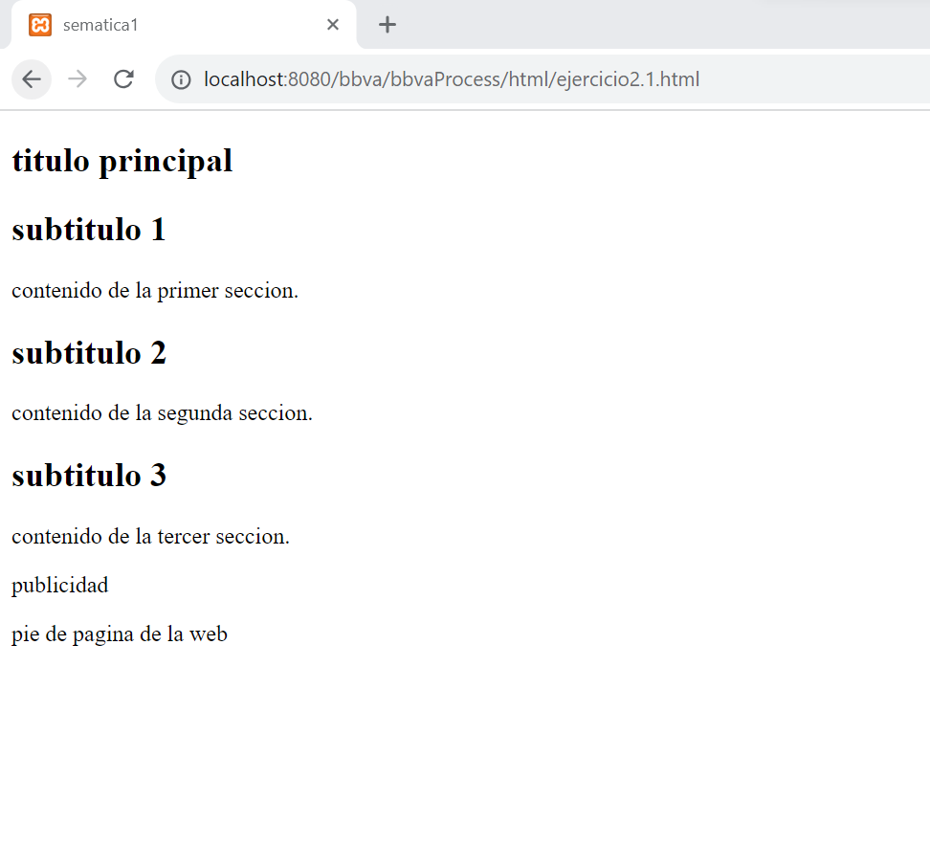
http://localhost:8080/bbva/bbvaProcess/html/ejercicio2.html | https://github.com/amlkar/bbvaProcess/blob/main/html/ejercicio2.1.html

Ejercicio 4
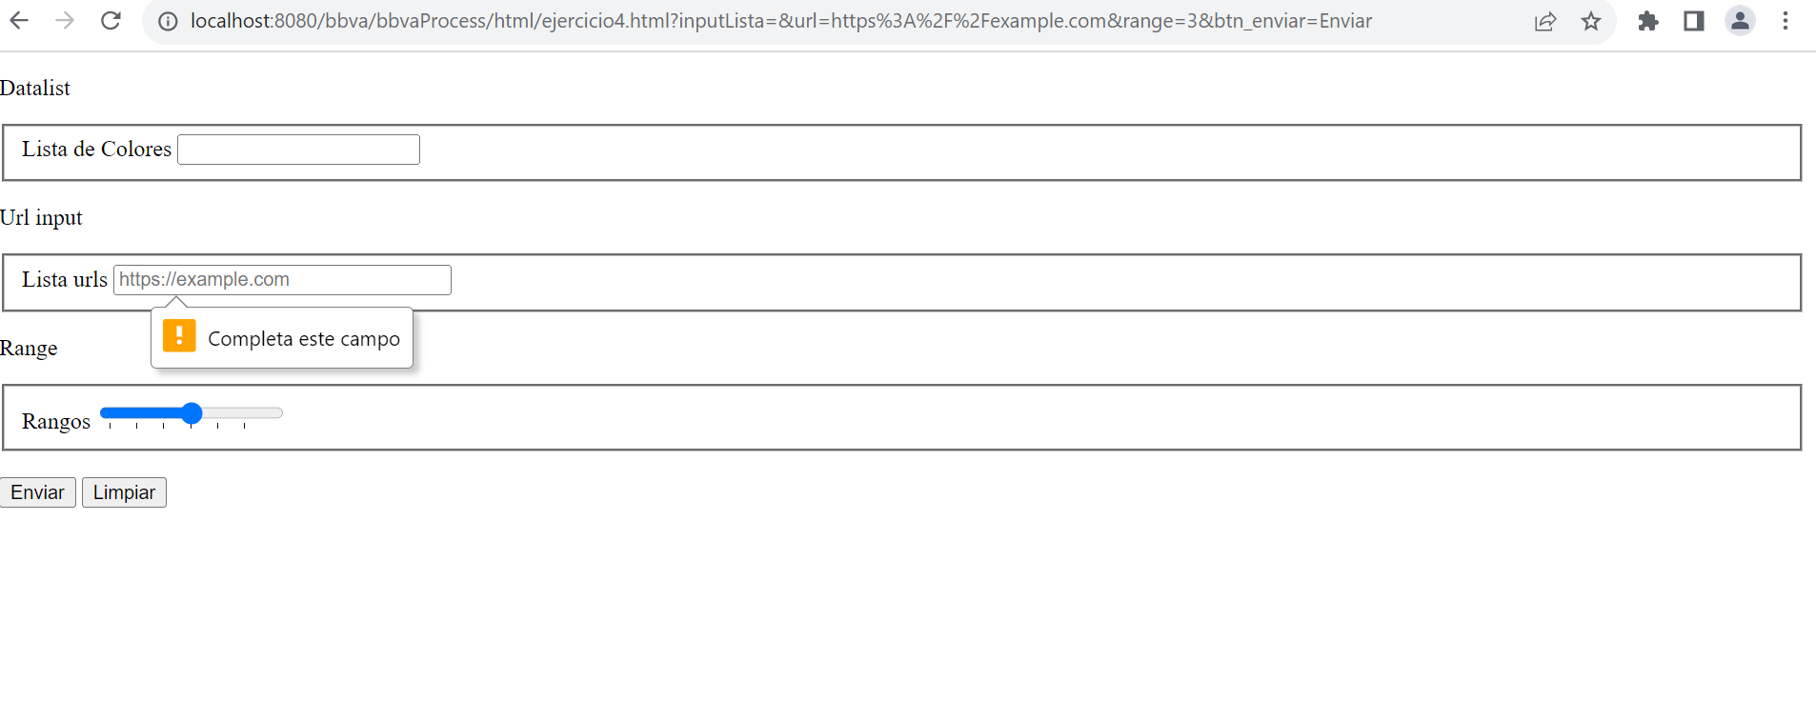
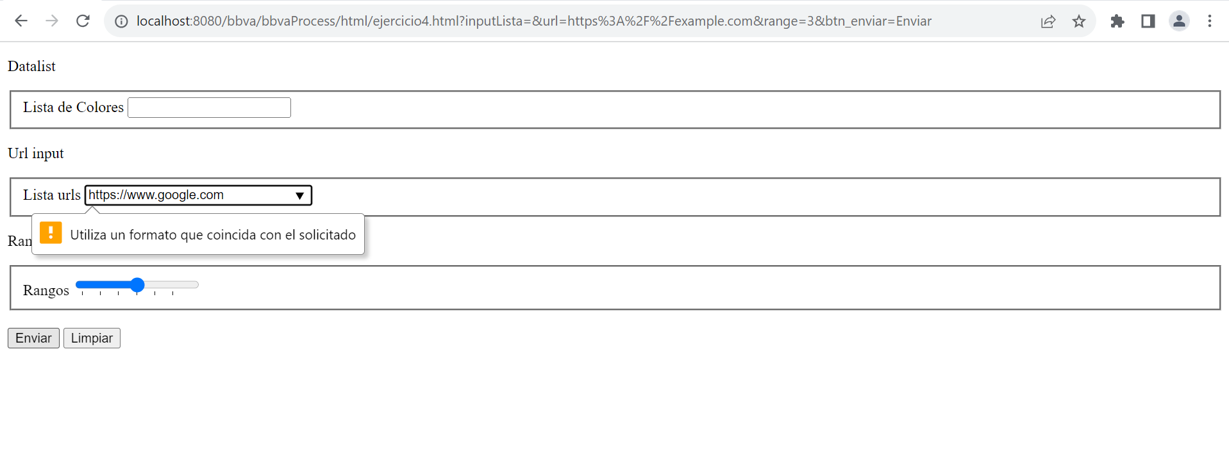
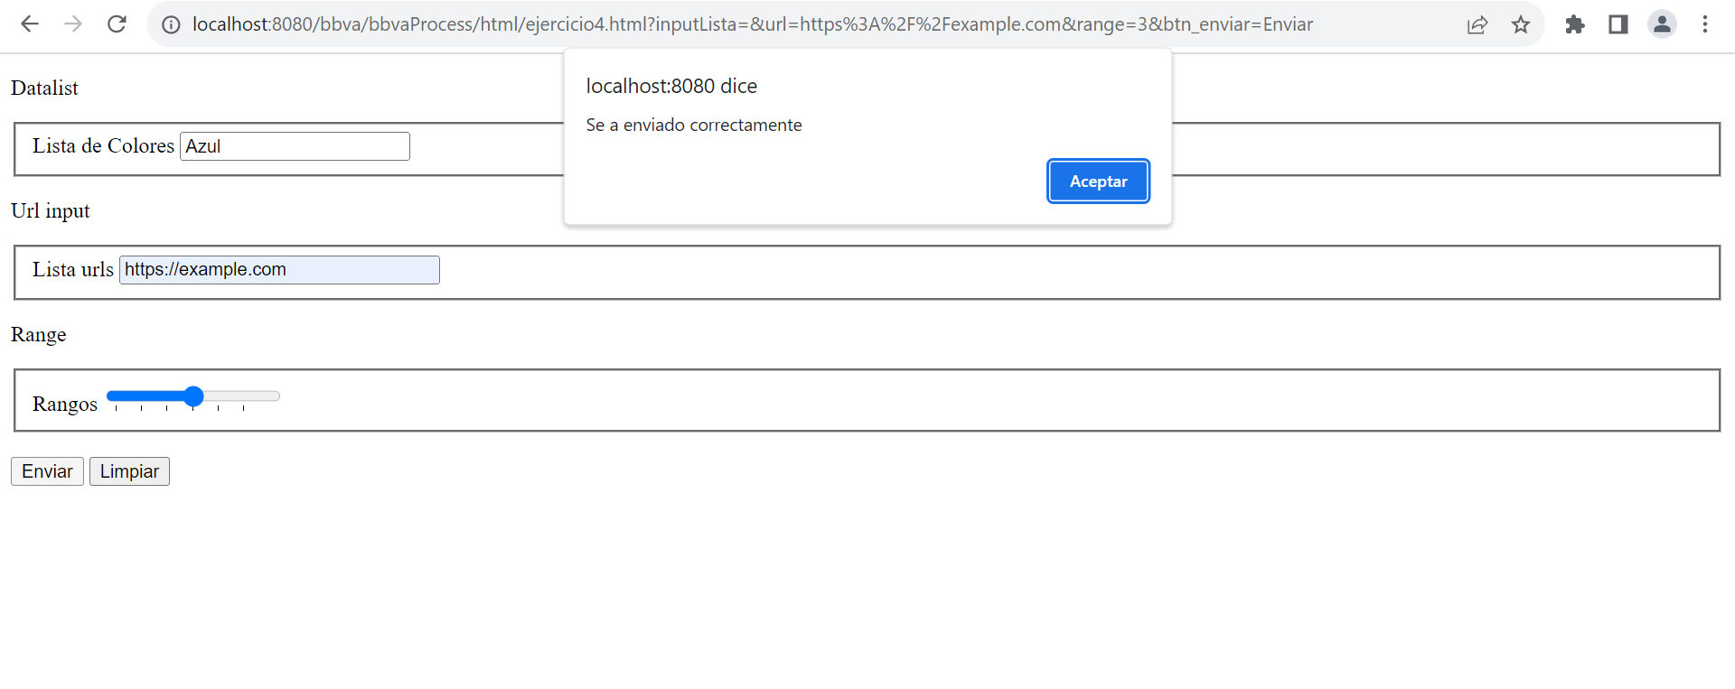
https://github.com/amlkar/bbvaProcess/blob/main/html/ejercicio4.html

Ejercicio 5
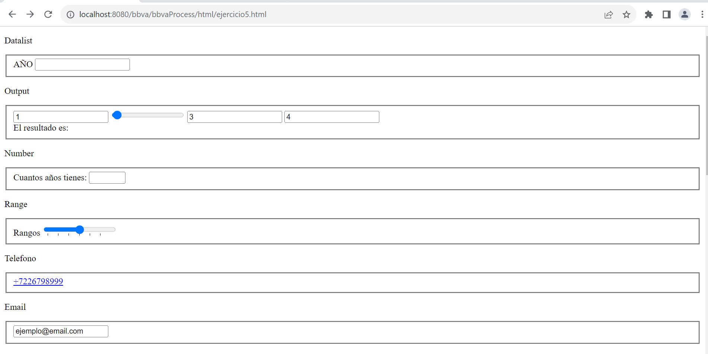
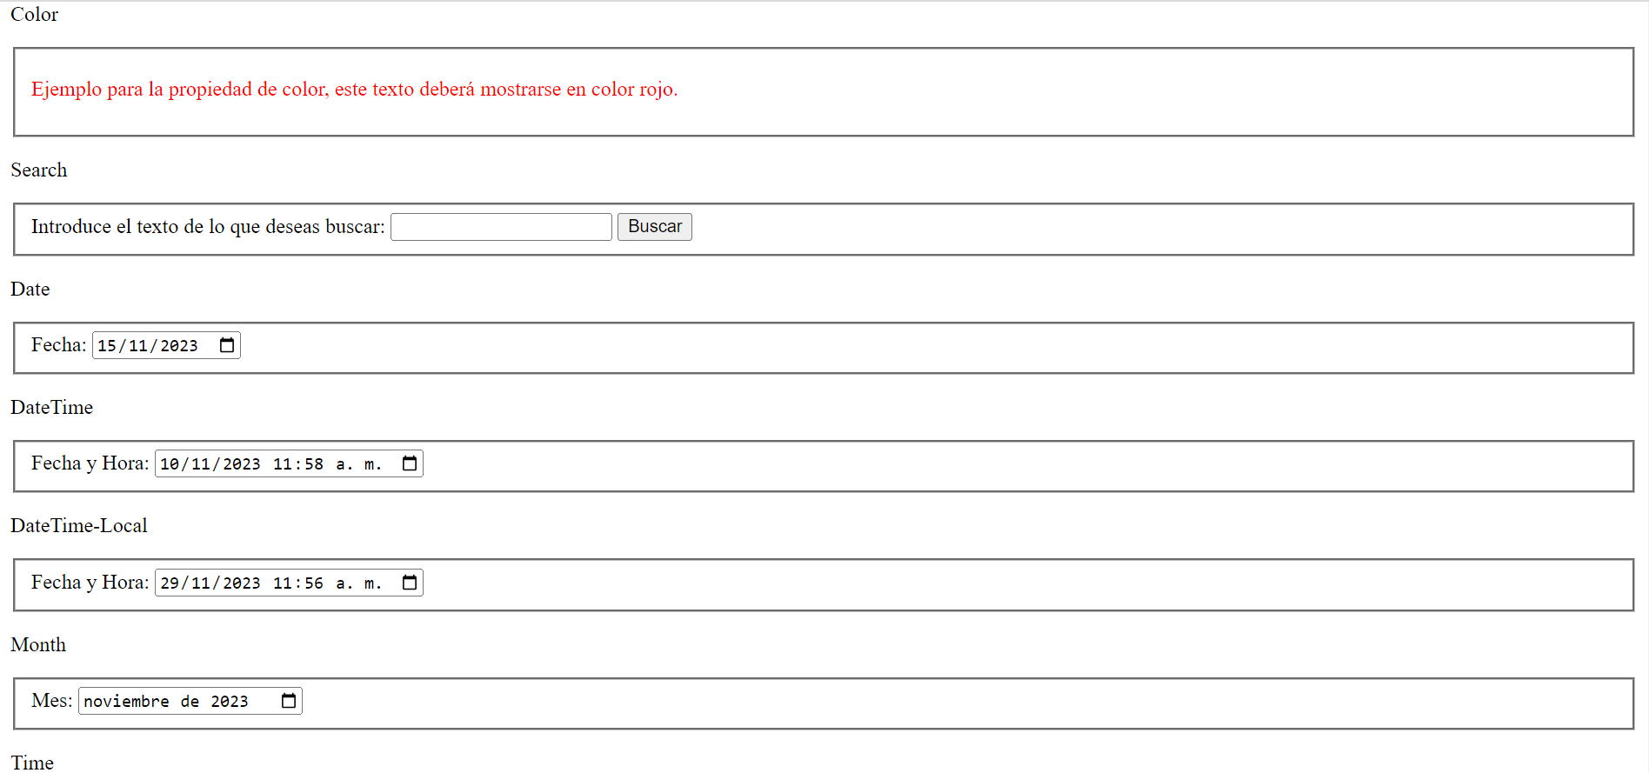
https://github.com/amlkar/bbvaProcess/blob/main/html/ejercicio5.html

Ejercicio 6
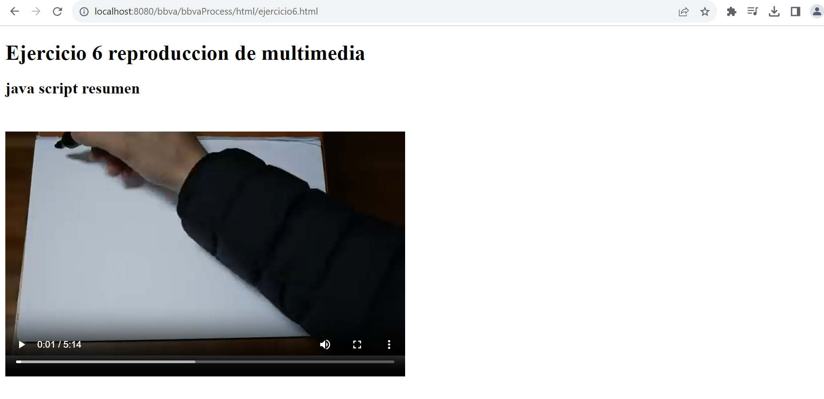
https://github.com/amlkar/bbvaProcess/blob/main/html/ejercicio6.html

Ejercicio7
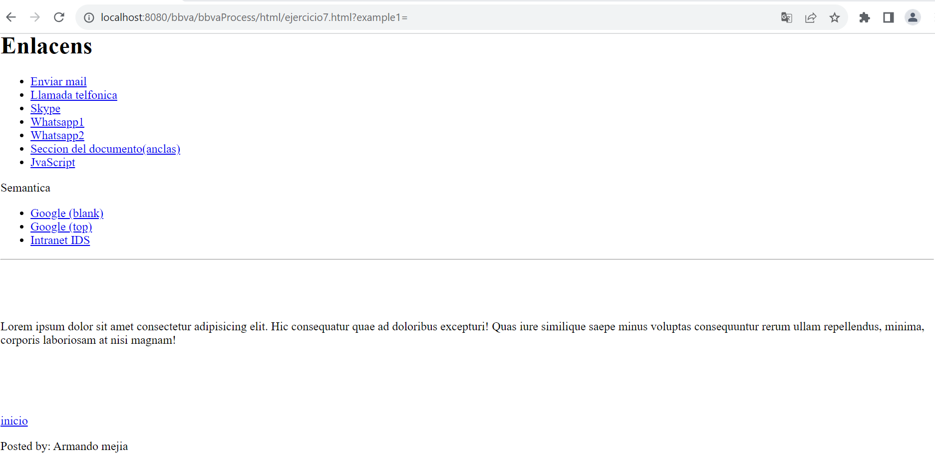
https://github.com/amlkar/bbvaProcess/blob/main/html/ejercicio7.html

Ejercicio 8
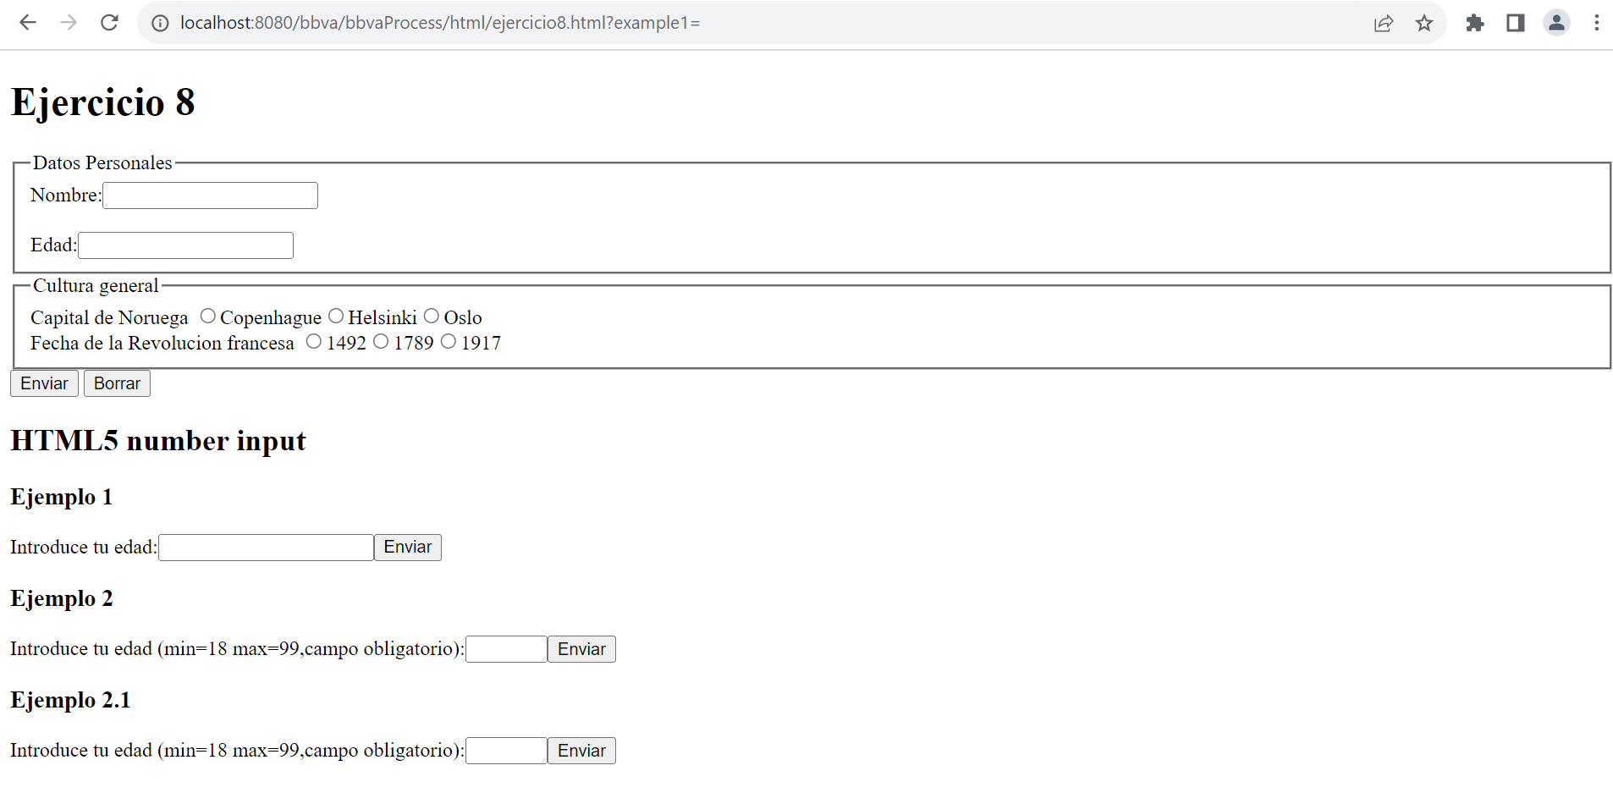
https://github.com/amlkar/bbvaProcess/blob/main/html/ejercicio8.html

Ejercicio 9
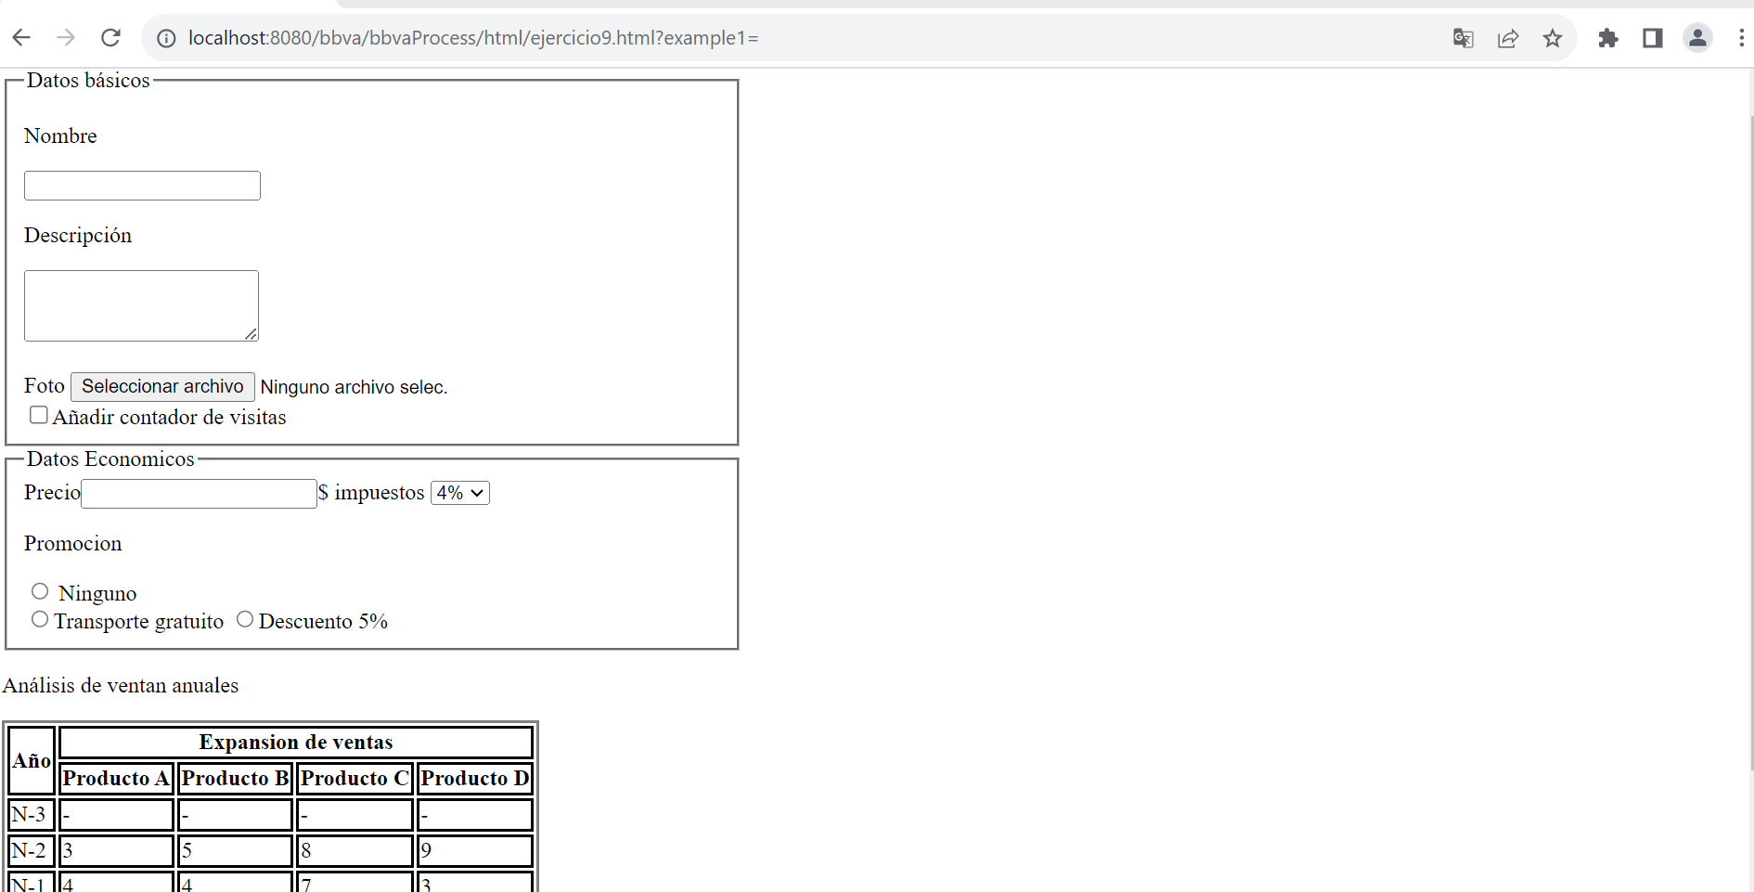
https://github.com/amlkar/bbvaProcess/blob/main/html/ejercicio9.html

